Hoja1
a)

 | Q | p | V | %V | cv | rc | rcp
1401 | 3,500 | 180 | 630,000 | 0.35 | 133.2 | 0.26 | 0.09
1402 | 2,400 | 300 | 720,000 | 0.40 | 207 | 0.31 | 0.12
1403 | 1,000 | 450 | 450,000 | 0.25 | 261 | 0.42 | 0.11
 |  |  | 1,800,000 |  |  |  | 0.32

CF | 336,000

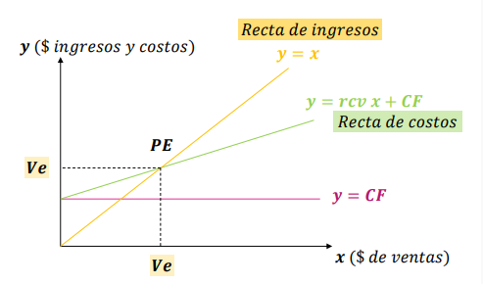
Pe=Ve= | 1,050,000

b)

UT = | (V-Ve)* rcp = | 240,000

MS1= | (V-Ve)/ V = | 42%

MS2= | (V-Ve)/ Ve = | 71%

c)

PEF = Gastos Fijos Erogables / rcp

PEF = | 900,000

d)

V = (CF + UT) / rcp

V = | 2,250,000

V = CF / (rcp - %UT) |  |  | %UT = UT/V

V = | 2,400,000

e)
 | CF D | rc | Pei | < = > | Vi
1401 | 97,500 | 0.26 | 375,000 | < | 630,000
1402 | 111,600 | 0.31 | 360,000 | < | 720,000
1403 | 94,500 | 0.42 | 225,000 | < | 450,000

No conviene suprimir ningún servicio

f)

Utilidad 1401 originalmente = |  |  | 66,300

Utilidad 1401 nueva= |  |  | 37050

Utilidad 1404= |  |  | 20750

Utilidad 1401 nueva + utilidad 1404 = |  |  | 57,800

No vale la pena incluir el artículo 1404 porque la utilidad de la situación nueva es más baja

g)

Producto 1405 |  | Ventas | 180000
 |  | CV | 108000
 |  | Gastos fijos | 34500

 |  | Utilidad | 37500

Conviene incluir el producto 1405 porque utilidad positiva

h)

Producto | Hs máq | mc | mc/ hs máq | Ranking
1401 | 2 | 46.8 | 23.4 | 3ero
1402 | 5 | 93 | 18.6 | 4to
1403 | 6 | 189 | 31.5 | 2do
1405 | 4 | 144 | 36.0 | 1ero

Plan de producción:

1405 | 500 uds | 4 hs maq | 2000 | hs maq
1403 | 1000 uds | 6 hs maq | 6000 | hs maq
1401 | 3500 uds | 2 hs maq | 7000 | hs maq
1402 | 2200 uds | 5 hs maq | 11000 | hs maq | 12000
 |  |  | 26000 | hs máq

